상품제안서
엑스트라 에어탱크 H13 불멍 초음파 가습기 | 상품코드: S37800

 |  |  |  |  |  |  | 02-713-8555 | www.synergygift.co.kr
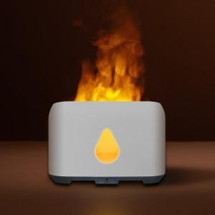 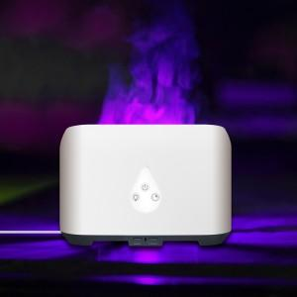 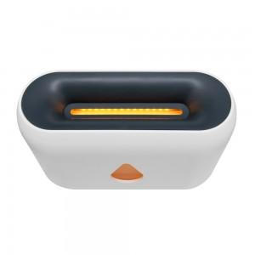

【상세/제작정보】 | <p><span style="font-size: 14pt;">- 간편한 리모컨 조작으로 편리하게 사용가능&nbsp;</span></p><p><span style="font-size: 14pt;">- 저소음으로 편안하게 , 타이머 설정으로 간편하게 사용가능</span>&nbsp;</p><p><span style="font-size: 14pt;">- 다양한 컬러로 불꽃의 색상을 바수 있습니다</span> </p>

【인쇄/포장옵션】 | 실크, 레이저 / 포장지포장

【공급단가】 | 수량 | 30~ | 100~ | 300~ | 500~ | 1,000~
*VAT별도 | 단가 | 22,000원 | 20,600원 | 19,700원 | 19,000원 | 18,300원

【상품 URL】 | https://www.synergygift.co.kr:443/src/goods_detail.php?gdno=37800

